調査票② 輸出実績調査票
※調査票をE－mailにてお送り頂く場合は、
ジェトロのセキュリティによりパスワード付zipファイル
は自動的に削除されてしまいますので、Excelファイル
に直接パスワードをかけてお送りいただきますよう
お願いします。
※パスワード設定の仕方については別シートに
記載していますので、そちらをご覧ください。
※Excelファイルとパスワードの連絡メールは
別メールでお送りいただきますようお願いいたします。
岩手県貿易等実態調査

調査票② |  | 2025年輸出実績調査票

 | 以下にチェックの上で、適宜ご記入願います

 | 当社は現時点で輸出活動をしておらず、開始・再開する予定もない。
 | （ここにチェックを入れた場合、御社については調査集計の対象から外れます。）

 | 当社は2025年については輸出実績がなかったが、将来は輸出に取り組む可能性もある。
 | （ここにチェックを入れた場合、輸出実績はゼロとして調査集計に反映します。）

 | 当社の2025年の輸出実績は以下の通り。 |  |  |  | 提出先： | mor@jetro.go.jp
 | （以下にご記入いただいた通り、調査集計に反映されますが回答内容は公表されません。）
※輸出とは直接自社で行った輸出、本社・関連会社又は商社等経由で間接的に行われた輸出、さらに機器本体に組み込まれた部品等の輸出を含みます。
※記入欄が足りない場合は、新シートを作成していただきますようお願い致します。
 |  |  |  |  | ID：
 | 品目名 | 相手国・地域 | 金額（円） | 輸出港・輸出空港 （日本側） | 輸出形態 （プルダウンよりお選び下さい）
 | 【記入例】 日本酒 | 米国 | 5,000,000 | 横浜港 | 直接、本社・関連会社経由、商社経由、その他
1

2

3

4

5

6

7

8

9

10

11

12

13

14

15

 |  | 輸出金額合計 | 0

①2025年の輸出の状況について前年と比較していかがでしたか。該当箇所にチェックを入れてください。
 | 増加傾向だった | 減少傾向だった |  | 特に変化は無かった

2025年の輸出の増減理由を簡単にご記入ください。

②2026年の輸出は2025年と比べてどうなると予測していますか。該当箇所にチェックを入れてください。
 | 増加すると予測 | 減少すると予測 |  | 概ね変化しないと予測 |  | わからない

③県及びジェトロに対するご意見、ご要望、その他

 | 貴社名：

調査票③ 輸入実績調査票
※調査票をE－mailにてお送り頂く場合は、
ジェトロのセキュリティによりパスワード付zipファイル
は自動的に削除されてしまいますので、Excelファイル
に直接パスワードをかけてお送りいただきますよう
お願いします。
※パスワード設定の仕方については別シートに
記載していますので、そちらをご覧ください。
※Excelファイルとパスワードの連絡メールは
別メールでお送りいただきますようお願いいたします。
岩手県貿易等実態調査

調査票③ |  | 2025年輸入実績調査票

 | 以下にチェックの上で、適宜ご記入願います

 | 当社は現時点で輸入活動をしておらず、開始・再開する予定もない。
 | （ここにチェックを入れた場合、御社については調査集計の対象から外れます。）

 | 当社は2025年については輸入実績がなかったが、将来は輸入に取り組む可能性もある。
 | （ここにチェックを入れた場合、輸入実績はゼロとして調査集計に反映します。）

 | 当社の2025年の輸入実績は以下の通り。 |  |  |  | 提出先： | mor@jetro.go.jp
 | （以下にご記入いただいた通り、調査集計に反映されますが回答内容は公表されません。）
※輸入とは直接自社で行った輸入、本社・関連会社又は商社等経由で間接的に行われた輸入、さらに機器本体に組み込まれた部品等の輸入を含みます。
※記入欄が足りない場合は、新シートを作成していただきますようお願い致します。
 |  |  |  |  | ID：
 | 品目名 | 相手国・地域 | 金額（円） | 輸入港・輸入空港 （日本側） | 輸入形態 （プルダウンよりお選び下さい）
 | 【記入例】 腕時計 | スイス | 10,000,000 | 釜石港 | 直接、本社・関連会社経由、商社経由、その他
1

2

3

4

5

6

7

8

9

10

11

12

13

14

15

 |  | 輸入金額合計 | 0
①2025年の輸入の状況について前年と比較していかがでしたか。該当箇所にチェックを入れてください。
 | 増加傾向だった | 減少傾向だった |  | 特に変化は無かった

2025年の輸入の増減理由を簡単にご記入ください。

②2026年の輸入は2025年と比べてどうなると予測していますか。該当箇所にチェックを入れてください。
 | 増加すると予測 | 減少すると予測 |  | 概ね変化しないと予測 |  | わからない

③県及びジェトロに対するご意見、ご要望、その他

 | 貴社名：

記入例
岩手県貿易等実態調査

調査票② |  | 2025年輸出実績調査票

該当箇所にチェックを
入れて下さい。
 | 以下にチェックの上で、適宜ご記入願います

 | 当社は現時点で輸出活動をしておらず、開始・再開する予定もない。
 | （ここにチェックを入れた場合、御社については調査集計の対象から外れます。）

 | 当社は2025年については輸出実績がなかったが、将来は輸出に取り組む可能性もある。
 | （ここにチェックを入れた場合、輸出実績はゼロとして調査集計に反映します。） |  |  |  | 提出先： | mor@jetro.go.jp

 | 当社の2025年の輸出実績は以下の通り。
 | （以下にご記入いただいた通り、調査集計に反映されますが回答内容は公表されません。）
※輸出とは直接自社で行った輸出、本社・関連会社又は商社等経由で間接的に行われた輸出、さらに機器本体に組み込まれた部品等の輸出を含みます。
※記入欄が足りない場合は、新シートを作成していただきますようお願い致します。
 |  |  |  |  |  | ID：
 | 品目名 | 相手国・地域 | 金額（円） | 輸出港・輸出空港 （日本側） | 輸出形態 （プルダウンよりお選び下さい）
 | 【記入例】 日本酒 | 米国 | 5,000,000 | 横浜港 | 直接、本社・関連会社経由、商社経由、その他
1 | 日本酒 | 台湾 | 150,000 | 横浜港 | 直接

2 | 日本酒 | 韓国 | 250,000 | 名古屋港 | 本社・関連会社経由

3 | 日本酒 | 韓国 | 2,000,000 | 名古屋港 | 商社経由

4

5

6

7

8

9

10

11

12

13

14

15

該当箇所にチェックを
入れて下さい。
 |  | 輸出金額合計 | 2,400,000

①2025年の輸出の状況について前年と比較していかがでしたか。該当箇所にチェックを入れてください。
 | 増加傾向だった | 減少傾向だった |  | 特に変化は無かった

2025年の輸出の増減理由を簡単にご記入ください。
 | ・販路開拓のため海外の見本市に出展したところ、新たな取引先と出会い、注文をいただけるようになった ・従来の取引先より受注量が増えたため輸出増となった
②2026年の輸出は2025年と比べてどうなると予測していますか。該当箇所にチェックを入れてください。
 | 増加すると予測 | 減少すると予測 |  | 概ね変化しないと予測 |  | わからない

③県及びジェトロに対するご意見、ご要望、その他

 | 貴社名：

パスワード設定の仕方
調査票をE－mailにてお送り頂く場合はジェトロのセキュリティにより パスワード付zipファイルが自動的に削除されてしまいますので、 Excelファイルに直接パスワードをかけてお送りいただきますようお願いします。

＜エクセルのパスワード設定の仕方＞

1. ファイルボタンから、［名前を付けて保存］
画面下［ツール］－［全般オプション］を選択してパスワードを設定して下さい。
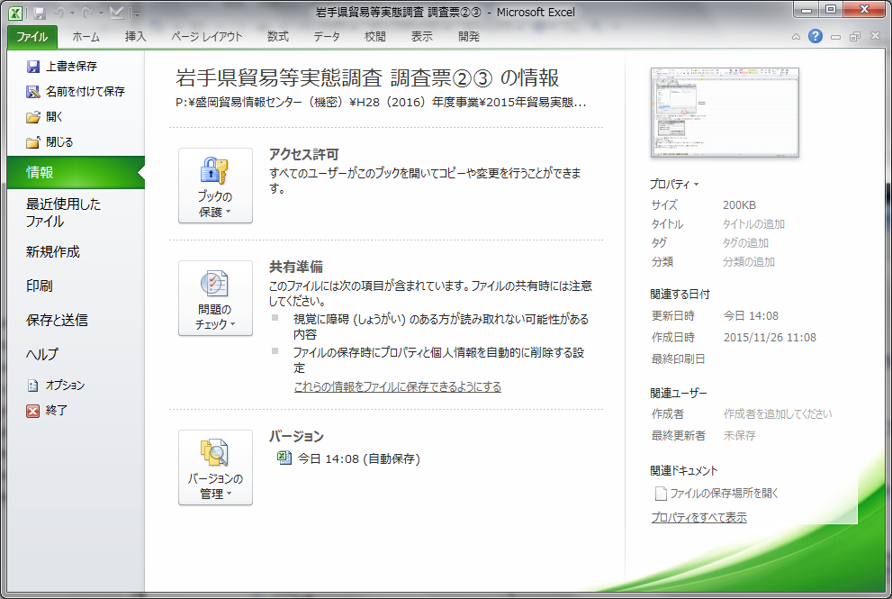

2. ［読み取りパスワード（文章を読む用）］と［書き込みパスワード（編集用）］（どちらかでも可）
にパスワードを入力し、［OK］。
※パスワードを忘れてしまうと、ファイルを開くことができませんので、ご注意下さい。
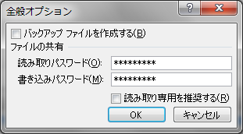

3. ［パスワードの確認］もう一度パスワードを入力し、［OK］。
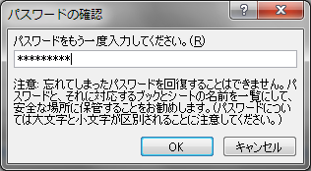
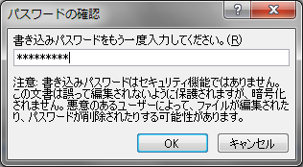

4. [保存] をクリックします。

＜参考＞ パスワードの解除方法
上記の手順2でパスワード欄をブランク（空白）にし、保存すると パスワードが解除されます。
＜注意＞
一度、設定したパスワードを忘れてしまうと、そのファイルを開くことはできません。
対処不能となりますので、ご注意下さい。

